Hoja1
INVETARIO OCTUBRE DAMA
 | PRENDAS | TALLA | COLOR | CANTIDAD | PRECIO | PROVEEDOR | IMAGEN
1 | POLOS OVER | ESTÁNDAR | VARIADO | 12 | 18 | ABM POLOS | 
2 | COMPRESOR SHANTAL | M | MORADO | 1 | 23 | DEMYLINE | 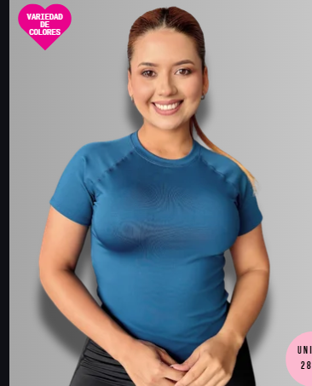
3 | TOP MARYORI | ESTÁNDAR | VERDE | 1 | 25 | DEMYLINE | 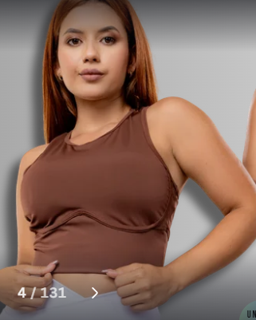
4 | TOP ESTELA | ESTÁNDAR | AZUL Y PLOMO | 2 | 23 | DEMYLINE | 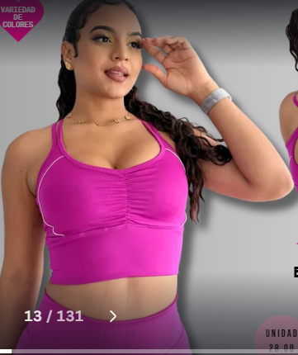
5 | TULL LUISA | ESTÁNDAR | NEGRO | 1 | 25 | DEMYLINE | 
6 | POLO ANDREA | L | AZUL | 1 | 25 | JONAFIT | 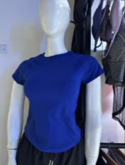
7 | TOP CAROL | S | AZUL | 1 | 28 | JONAFIT | 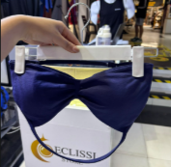
 |  | M | MORAZO, LILA Y ACEITUNA | 3 | 26
8 | CASACA POLAR | M | TURQUESA | 1 | 0 | IKA | 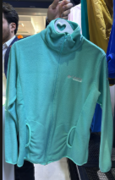
 |  | L | ROSADO | 1
9 | CASACA CORTAVIENTO | M | TURQUESA | 1 | 0 | IKA | 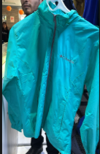
 |  | L | MOSTASA | 1 | 0
10 | MONO REGINA | S | NEGRO Y ROJO | 2 | 34 | MARIANA FIT | 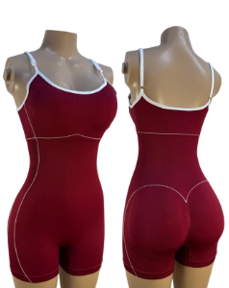
 |  | M | NEGRO Y ROJO | 2
11 | ENTERIZO ISA | M | AZUL | 1 | 0 | FITGLOW | 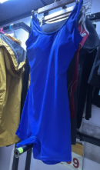
12 | ENTERISO FIT | M | PLOMO | 1 | 0 | FITGLOW | 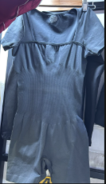
13 | MONO GENARA | S | PLOMO | 1 | 48 | MARIANA FIT | 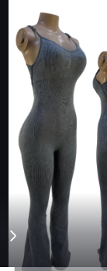
 |  | M | PLOMO | 1
14 | ENTERIZO XIOMY | ESTÁNDAR | NEGRO Y AZUL | 2 | 55 | DEMYLINE | 
15 | BUZOS | S | NEGRO, |  |  |  | 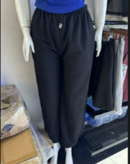
 |  | M | NEGRO
 |  | L | PLOMO
16 | LEGGIN SIRENA CLASICA | M | ROSADO BB | 1 | 32 | DEMYLINE | 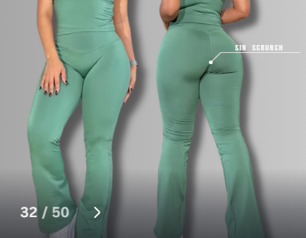
 |  | L | ROSADO Y CELESTE | 2
17 | LEGGIN CONFORT YASMINA | M | ROJO Y VINO | 2 | 38 | MARIANA FIT | 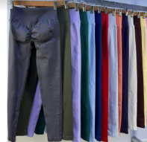
18 | LEGGGIN BAGGY CONFORT TAYMARA | M | PLOMO | 1 | 45 | MARIANA FIT | 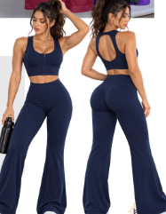
19 | LEEGIN PIEL DE DURAZNO | S | AZUL | 1 |  | FITGLOW
20 | LWGGIN GLOSS ELISE | S | MORADO | 1 | 28 | DEMYLINE | 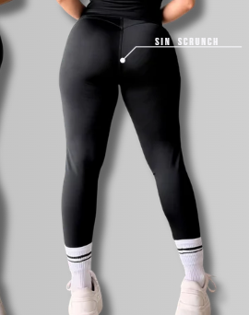

INVENTARIO OCTUBRE HOMBRE
N° | PRENDAS | TALLAS | COLOR | CANTIDAD | PRECIO | PROVEEDOR
1 | POLOS | S | VARIADO | 2
 |  | M |  | 5
 |  | L |  | 4
 |  | XL |  | 6
2 | CASACA | xl | NEGRO | 1
 |  | L |  | 0
3 | POLERA | ESTANDAR | NARAJA | 1 | 25
4 | BIVIDIS | S | NEGRO | 1 |  | GAMARRA | 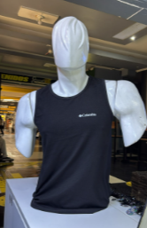
 |  | M | AZUL | 1
 |  | L | NEGRO | 1
5 | SHORT ORIGINAL | L | NEGRO, AZUL Y PLOMO | 3 |  | ENTRENADOR JOSE | 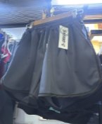
6 | SHORT ADIDAS | S | NEGRO | 1 | 20 | MERCADO | 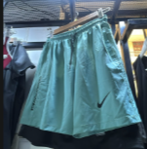
7 | SHORT ALGODÓN | S | NEGRO | 1 | 20 |  | 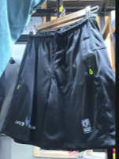
 |  | M | AZUL | 1
8 | BUZOS FRESH | S Y M | NEGRO Y AZUL | 2 |  | GAMARRA | 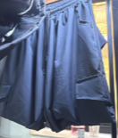
9 | BUZO CARLOS | M | PLOMO | 1 |  | CARLITOS GAMARRA | 